상품제안서
팝폰 초미니 도킹형 보조배터리 4in1초고속충전 케이블60w 360도 메탈 회전거치대 스마트폰, 테블릿 여행용파우치 선물 세트 CS53-2 | 상품코드: F30849

 |  |  |  |  |  |  | 02-412-0044 | www.easy1.co.kr
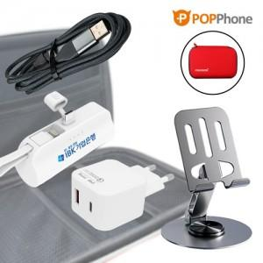

【상세/제작정보】

【인쇄/포장옵션】 | 레이저, 풀칼라 / 포장지포장

【공급단가】 | 수량 | 100~ | 300~ | 500~ | 1,000~ | 3,000~
*VAT별도 | 단가 | 18,200원 | 17,900원 | 17,440원 | 17,140원 | 16,680원

【상품 URL】 | https://dev.easy1.co.kr:443/src/goods_detail.php?gdno=30849

